HV・PHV・EV向け推奨点検チェックシート
HV・PHV・EV 向け推奨点検チェックシート
 |  |  |  |  |  |  |  |  |  |  |  |  |  |  |  |  | 車 名 （ 通称名 ）
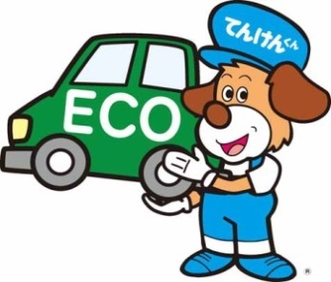
 | 点検 良好 | ✓ | 交換 | Ｘ | 調整 | Ａ | 清掃 | Ｃ | 省略 | Ｐ |  |  |  |  |  |  | 使用者の氏名又は名称 |  |  |  |  | 登録（届出）番号

 | 修理 | △ | 締付 | Ｔ | 給油（水） | Ｌ | 該当なし | /
 |  |  |  |  |  |  |  |  |  |  |  |  |  |  |  |  | 住 所 |  |  |  |  | 点検（整備）時の総走行距離

 |  |  |  |  |  |  |  |  |  |  |  |  |  |  |  |  |  |  |  |  |  |  |  | km
 | ■ |  | 補機・駆動用バッテリ等
 |  |  | サービス・プラグの亀裂、損傷 |  |  |  |  |  |  |  |  | ■ | 室内点検 |  |  |  |  |  |  |  | その他の点検・整備
 |  |  | 駆動用バッテリの外観の状態 |  |  |  |  |  |  |  |  |  | スキャンツールによるダイアグ・コードの読み取り
 |  |  | 補機バッテリ電圧の状態 |  |  |  |  |  |  |  |  |  | 検出コード |  | ：（ |  |  |  | ）
 |  |  |  |  |  |  |  |  |  |  |  |  | ウォーニング・ランプ（インジケータ・ランプ）の点灯状態
 | ■ |  | エンジン・ルーム及び下廻り
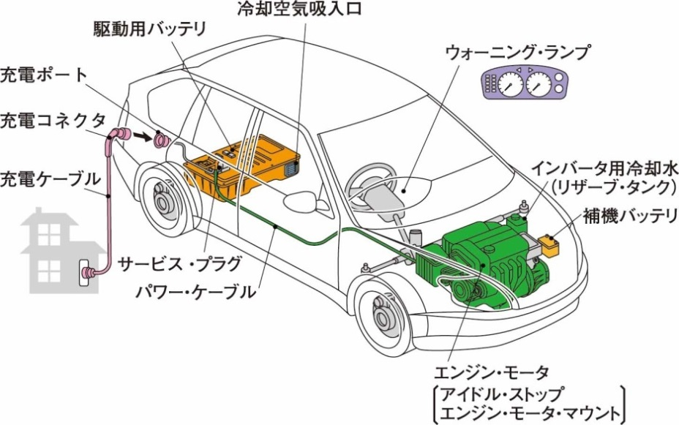
 |  |  | パワー・ケーブルの損傷、取付状態
 |  |  | エンジン・マウント、モータ・マウントの緩み、損傷
 |  |  | リザーブ・タンク・キャップの機能
 |  |  | インバータ用冷却水の汚れ、量、漏れ

 | ■ |  | 各機能・装置
 |  |  | 車両接近装置の機能
 |  |  | アイドル・ストップの機能（HV・PHV 項目） |  |  |  |  |  |  |  |  |  |  |  |  |  |  |  |  |  | 交換部品等 |  | 数量
 |  |  | 駆動用バッテリ冷却空気吸入口の状態（HV・PHV 項目）

 | ■ |  | 充電コネクタ・ケーブル等（EV・PHV 項目）
 |  |  | 充電コネクタの機能
 |  |  | 充電コネクタのパッキンの亀裂、損傷 |  |  |  |  |  |  |  |  |  |  |  |  |  |  |  |  |  | メンテナンスに関するアドバイス
 |  |  | 充電コネクタのロック部の摩耗
 |  |  | 充電ポート端子の損傷、曲がり
 |  |  | 充電ケーブルの損傷、機能

 | 事業場名、所在地、認証番号 |  |  |  |  |  |  |  |  |  | 点検年月日 |  |  |  |  |  | 点検完了年月日
 |  |  |  |  |  |  |  |  |  |  |  | 年 |  | 月 |  | 日 |  | 年 | 月 | 日
 |  |  |  |  |  |  |  |  |  |  | 点検・整備実施者の氏名

 | 略語説明：HV（ハイブリッド）、PHV（プラグインハイブリッド）、EV（電気自動車）

